Worksheet
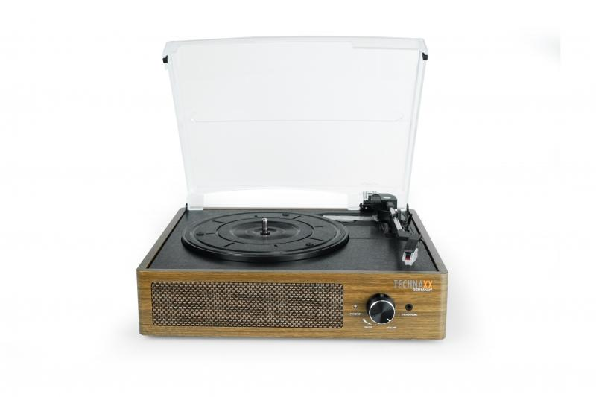
Technaxx Retro Plattenspieler mit BT TX-186

Artikelnummer | 5000 |  | VE | 3
EAN | 4260358125220 |  | Stück pro Palette | 54
Zollnummer | 85198900 |  | Lagen Pro Palette | 3

Abmessungen - Artikel
Länge(cm) | Breite(cm) | Höhe(cm) | Gewicht(g)
33 | 28.5 | 12.4 | 2200

Abmessungen - Artikelverpackung
Länge(cm) | Breite(cm) | Höhe(cm) | Leergewicht(g) | Gewicht(g) Artikel+Verpackung
36.6 | 32.5 | 16.2 | 0 | 2500

Abmessungen - VE Karton (Masterkarton)
Länge(cm) | Breite(cm) | Höhe(cm) | Gewicht(g)
39 | 35 | 51 | 8000

Verpackung - Bestandteile
Rest Zubehör (g) | Papier/Pappe (g) | Styropor (g) | Kunstst. Hohlkörper(g) | Kunstst. Folien(g) | Materialverbunde (g)
0 | 0 | 0 | 0 | 0 | 0

Weiterführende Informationen
Technaxx Reseller Portal

